File
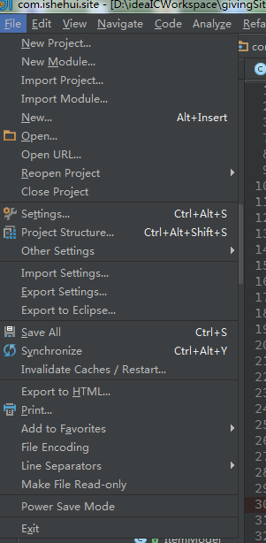
 | 英文 | 中文 | 快捷键 | 用途
 | File | 文件
 | New Project... | 新建项目 |  |  |  |  |  | 备注： | 1.包含...的代表点击会弹出具体的操作页面
 | New Module... | 新建模块
 | Import Project... | 导入项目
 | Import Module... | 导入模块
 | New... | 新建 | Alt+Insert
 | Open... | 打开
 | Open URL... | 从URL中打开
 | Reopen Project | 重新打开项目
 | Close Project | 关闭项目

 | Settings... | 设置 | Ctrl+Alt+s
 | Project Structure... | 项目结构 | Ctrl+Alt+Shift+s
 | Other Settings | 其他设置
 | Import Settings... | 导入设置
 | Export Settings... | 导出设置
 | Export to Eclipse... | 导出到Eclipse

 | Save All | 全部保存 | Ctrl+s
 | Synchronize | 同步 | Ctrl+Alt+y
 | Invalidate Caches/Restart...无效缓存/重启

 | Export to HTML... | 导出到HTML
 | Print... | 打印
 | Add to Favorites | 添加到爱好
 | File Encoding | 文件编码
 | Ling Separators | 行分离
 | Make File Read-Only | 文件只读
 | Power Save Mode | 省电模式
 | Exit | 退出

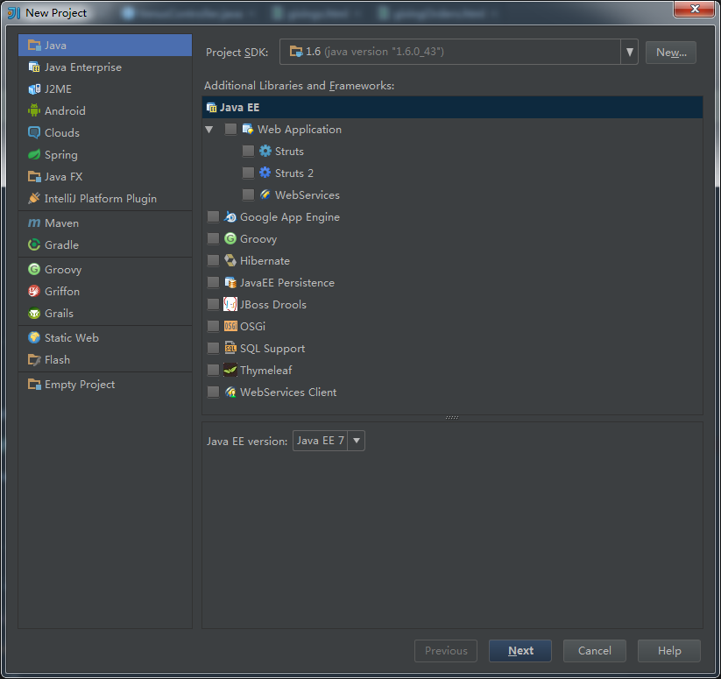
File弹窗
New Project...
 |  |  |  |  | Java | 普通的java工程
 |  |  |  |  | Java Enterprise | 企业级java工程
 |  |  |  |  | J2ME | 移动工程
 |  |  |  |  | Android | 安卓工程
 |  |  |  |  | clouds | 云工程
 |  |  |  |  | Spring | spring框架工程
 |  |  |  |  | Java FX
 |  |  |  |  | Intellij Platform Plugin | 平台插件

 |  |  |  |  | Maven | 基于Maven构建工程
 |  |  |  |  | Gradle | 基于Gradle构建工程
 |  |  |  |  | Groovy | Groovy工程
 |  |  |  |  | Griffon | Griffon工程
 |  |  |  |  | Grails | Grails工程
 |  |  |  |  | Static Web | 静态web网站
 |  |  |  |  | Flash | Flash
 |  |  |  |  | Empty Project | 空项目

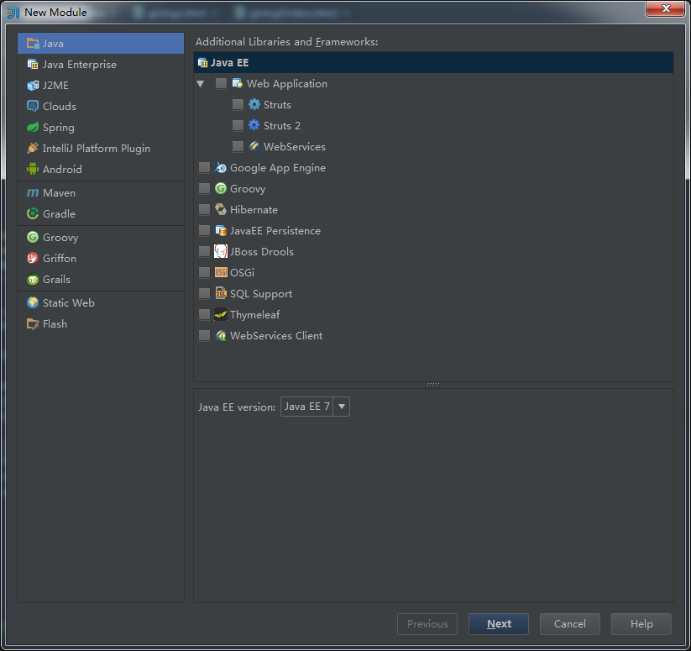
New Module... |  |  |  |  | Java | 普通的java工程
 |  |  |  |  | Java Enterprise | 企业级java工程
 |  |  |  |  | J2ME | 移动工程
 |  |  |  |  | Android | 安卓工程
 |  |  |  |  | clouds | 云工程
 |  |  |  |  | Spring | spring框架工程
 |  |  |  |  | Java FX
 |  |  |  |  | Intellij Platform Plugin | 平台插件

 |  |  |  |  | Maven | 基于Maven构建工程
 |  |  |  |  | Gradle | 基于Gradle构建工程

 |  |  |  |  | Groovy | Groovy工程
 |  |  |  |  | Griffon | Griffon工程
 |  |  |  |  | Grails | Grails工程

 |  |  |  |  | Static Web | 静态web网站
 |  |  |  |  | Flash | Flash

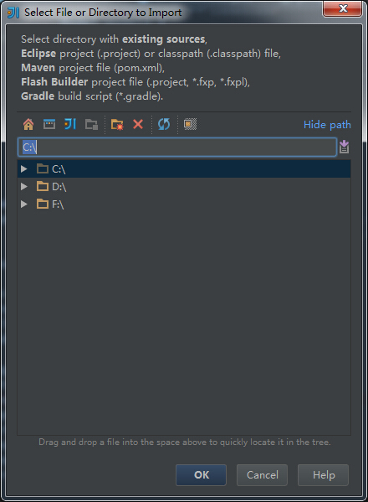
Import Project...

 |  | 选择要导入项目的路径，
 |  | 路径中需要包含
 |  | 1.Eclipse工程，（.project）工程，或者（.classpath）文件
 |  | 2.Maven项目，（.pom）文件
 |  | 3.Flash构建的项目，（.project.*.fxp,*.fxpl）文件
 |  | 4.Gradle构建的项目，（.gradle）文件
 |  | 其中一种的的源码文件夹。

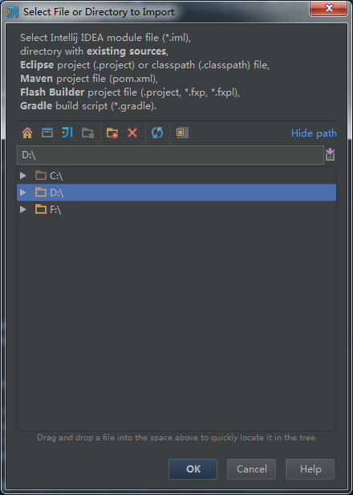
Import Module...

 |  | 选择要导入模块的路径，
 |  | 路径中需要包含
 |  | 1.Eclipse工程，（.project）工程，或者（.classpath）文件
 |  | 2.Maven项目，（.pom）文件
 |  | 3.Flash构建的项目，（.project.*.fxp,*.fxpl）文件
 |  | 4.Gradle构建的项目，（.gradle）文件
 |  | 其中一种的的源码文件夹。

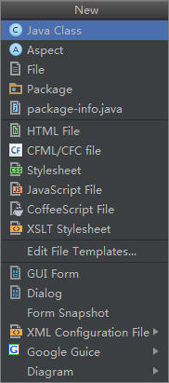
New...

 | 选择在当前目录需要新建的文件类型，选择之后会弹出设置文件名称。

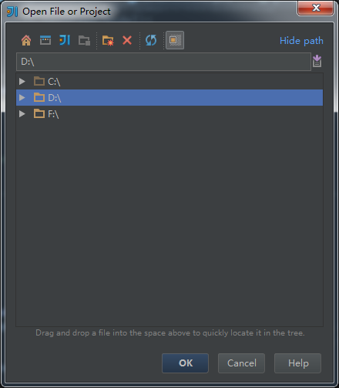
Open...

 |  | 打开文件或工程

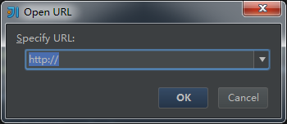
Open URL...

 |  | 从URL中打开文件或项目

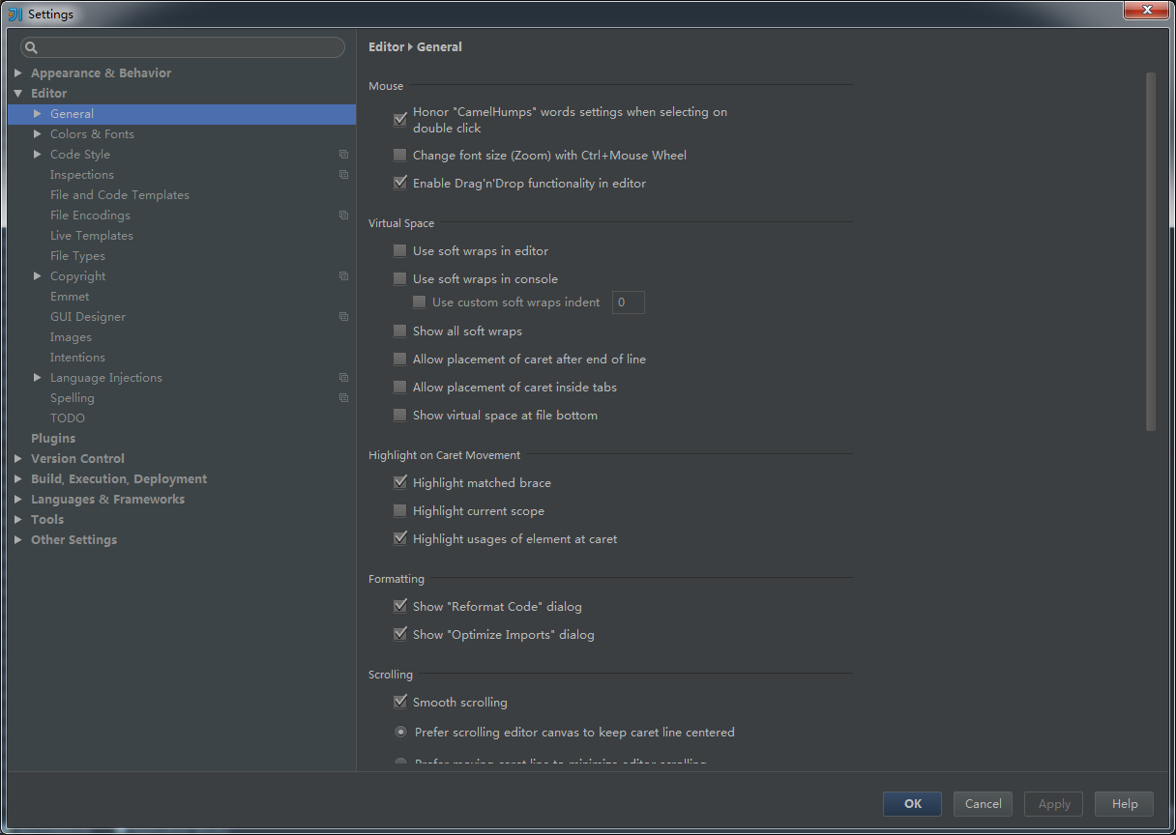
Settings...

 |  |  |  |  |  |  | 这个是整个IDE的设置，这里先不讨论，之后会详细介绍。

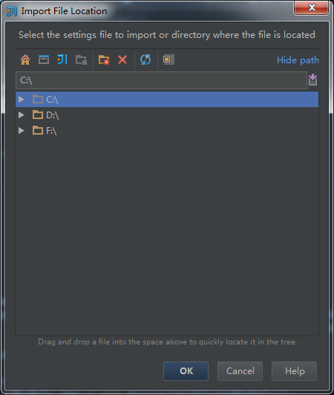
Import Settings...

 |  | 选择本地设置文件进行导入，用来设置当前IDEA配置

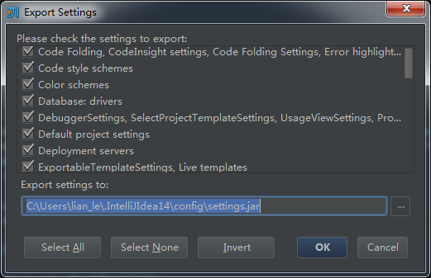
Export Settings...

 |  | 选择当前需要导出的设置到本地文件设置的一个jar包中

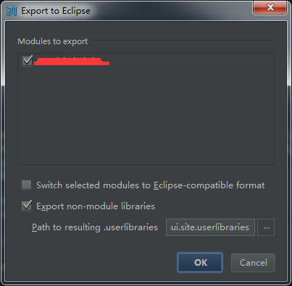
Export to Eclipse...

 |  | 导出当前模块/工程，并转换为Eclipsse可识别的项目

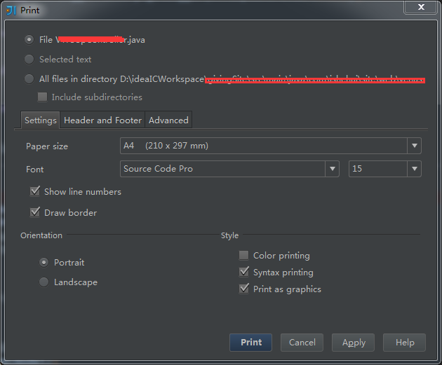
Print...

 |  |  | 设置打印的文件及打印路径

View文件夹请切换sheet

Edit
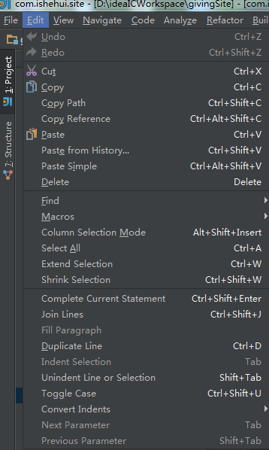
 |  | 英文 | 中文 | 快捷键 | 用途
 |  | Edit | 编辑
 |  | Undo | 撤销 | Ctrl + z
 |  | Redo | 重复刚刚的操作 | ctrl+Shift+z

 |  | Cut | 剪切 | Ctrl + x
 |  | Copy | 复制 | Ctrl + c
 |  | Copy Path | 复制当前文件的绝对路径 | Ctrl+Shift+c
 |  | Copy Reference | 复制当前文件路径加行号到剪切板 | Ctrl+Alt+Shift+c
 |  | Paste | 粘贴 | Ctrl + v
 |  | Paste from History... | 从历史记录中粘贴 | Ctrl+Shift+v
 |  | Paste Simple | 简单粘贴 | Ctrl+Alt+Shift+v
 |  | Delete | 删除 | Delete

 |  | Find | 查找
 |  | Macros | 宏
 |  | Column Selection Mode | 列选择模式 | Alt+Shift+Insert
 |  | Select All | 全选 | Ctrl + a
 |  | Extend Selection | 排除选择 | Ctrl + w
 |  | Shrink Selection | 收缩选择 | Ctrl+Shift+w

 |  | Complete Current Statement | 完成当前语句 | Ctrl+Shift+Enter
 |  | Join Lines | 归为一行 | Ctrl+Shift+j
 |  | Fill Paragraph | 填充段落
 |  | Duplicate Line | 重复此行 | Ctrl + d
 |  | Indent Selection | 缩进 | Tab
 |  | Unindent Line or Selection | 取消缩进 | Shift+Tab
 |  | Toggle Case | 开关 | Ctrl+Shift+u
 |  | Convert Indents | 缩进转换
 |  | Next Parameter | 下一段落 | Tab
 |  | Previous Parameter | 上一段落 | Shift+Tab

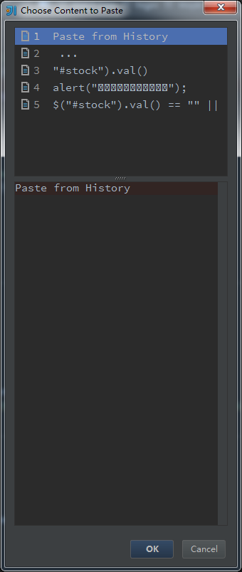
Edit弹窗
Paste from History...

 |  |  | 从历史粘贴中进行选择粘贴

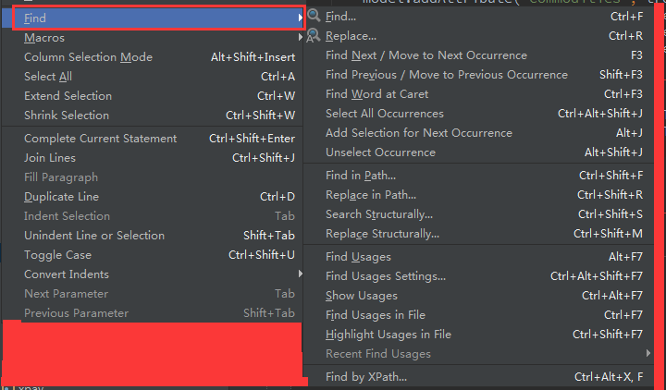
Find

 |  |  |  |  | Find... | 查找 | Ctrl + f
 |  |  |  |  | Replace... | 替换 | Ctrl + r
 |  |  |  |  | Find Next/Move to Mext Occurrence | 查找/替换下一个 | F3
 |  |  |  |  | Find Previous/Move to Previous Occurrence | 查找/替换前一个 | Shift + F3
 |  |  |  |  | Find Word at Caret | 在插入符合中查找 | Ctrl + F3
 |  |  |  |  | Select All Occurrences | 选中所有的匹配 | Ctrl+Alt+Shift+j
 |  |  |  |  | Add Selection for Next Occurrence | 添加选中到另一个匹配 | Alt+j
 |  |  |  |  | Unselect Occurrence | 取消选择 | Alt+Shift+j

 |  |  |  |  | Find in Path... | 从路径中查找 | Ctrl+Shift+f
 |  |  |  |  | Replace in Path... | 从路径中替换 | Ctrl+Shift+r
 |  |  |  |  | Search Structurally... | 搜索结构 | Ctrl+Shift+s
 |  |  |  |  | Replace Structurally... | 替换结构 | Ctrl+Shift+m

 |  |  |  |  | Find Usages | 查找用法 | Alt+F7
 |  |  |  |  | Find Usages Settings... | 查找用法的设置 | Ctrl+Alt+Shift+F7
 |  |  |  |  | Show Usages | 展示用法 | Ctrl+Alt+F7
 |  |  |  |  | Find Usages in File | 在文件中查找用法 | Ctrl+F7
 |  |  |  |  | Highlight Usages in File | 高亮语法 | Ctrl+Shift+F7
 |  |  |  |  | Recent Find Usages | 最近查找的语法

 |  |  |  |  | Find by Xpath... | 在XPath中查找 | Ctrl+Alt+x,f

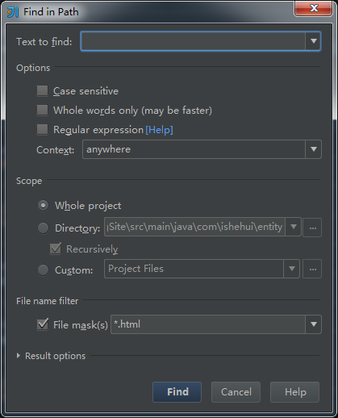
 | Find in Path...

 |  |  |  | 从路径中进行全文查找

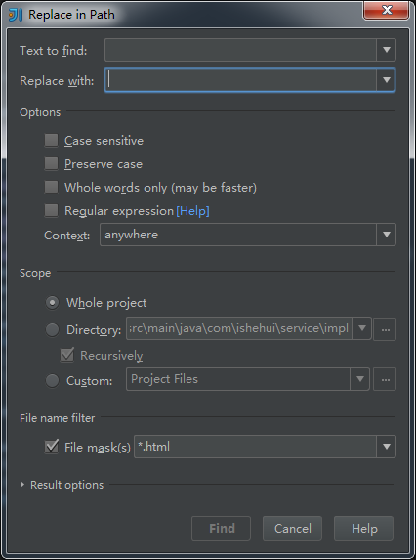
 | Replace in Path...

 |  |  |  | 从路径中进行全文替换

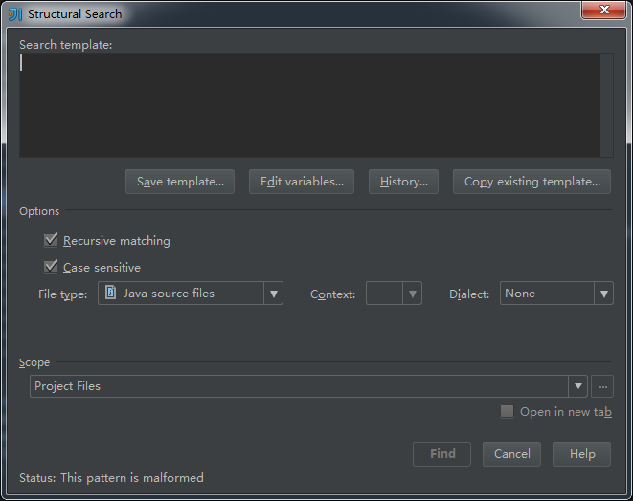
 | Structural Search...

 |  |  |  |  | 从模板中搜索

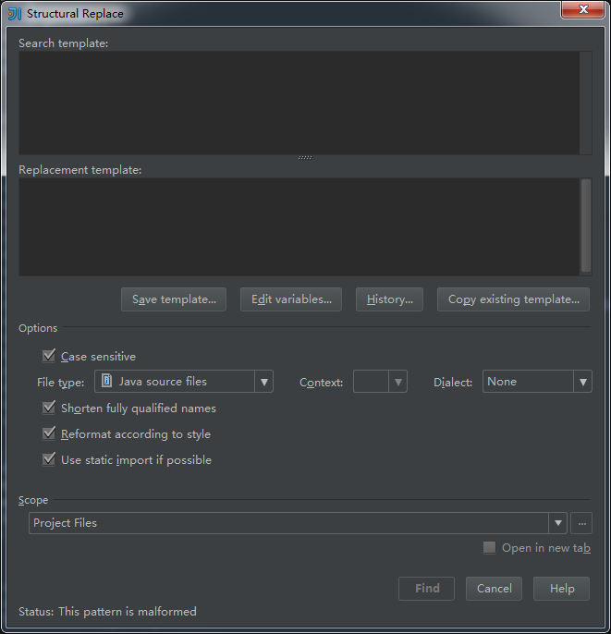
 | Replace Structural...

 |  |  |  |  | 从模板中替换

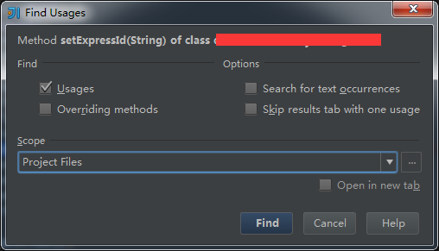
 | Find Usages Settings...

 |  |  |  |  | 查找语法替换设置

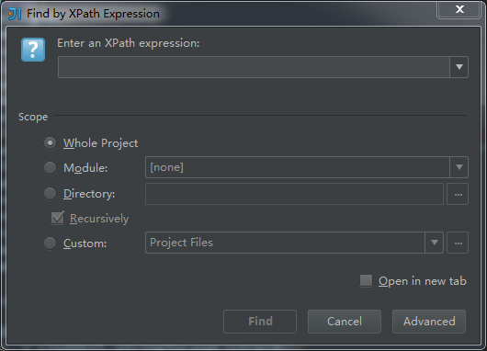
 | Find by Xpath...

 |  |  |  |  | 通过XPath替换

macros...
 |  |  |  | Play Back Last Macro | 返回之前的宏录制
 |  |  |  | Start Macro Recording | 开始宏录制
 |  |  |  | Edit Macros | 编辑宏
 |  |  |  | Paly Saved Macros | 保存宏

View
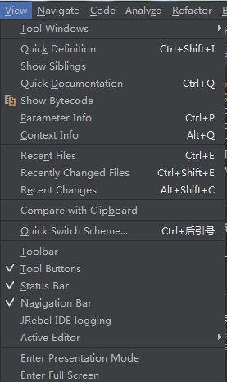
 | 英文 | 中文 | 快捷键 | 用途
 | view | 视图
 | Tool Windows | 工具窗口

 | Quick Definition | 快速定义 | Ctrl+Shift+i
 | Show Siblings | 显示子类
 | Quick Documentation | 快速文档 | Ctrl+q
 | Show Bytecode | 显示字节码
 | Parameter Info | 参数信息 | Ctrl+p
 | Context Info | 上下文信息 | Alt+q

 | Recent Files | 最近打开文件 | Ctrl+e
 | Recently Changed Files | 最近修改文件 | Ctrl+Shift+e
 | Recent Changes | 最近改变 | Alt+Shift+c

 | Compare with Clipboard | 与剪切板对比
 | Quick Switch Scheme | 快速切换方案 | Ctrl+后引号

 | Toolbar | 工具条
 | Tool Buttons | 四周的工具按钮
 | Status Bar | 底部状态条
 | Navigation Bar | 导航条
 | Jrebel IDE Logging | Jrebel日志
 | Active Editor | 激活窗口

 | Enter Presentation Mode | 进入演示模式
 | Enter Full Screen | 进入全屏模式

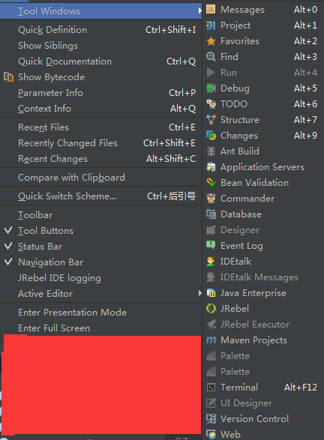
Tool Windows
 |  |  | Messages | 消息 | Alt+0
 |  |  | Project | 项目 | Alt+1
 |  |  | Favorites | 喜好 | Alt+2
 |  |  | Find | 查找结果窗口 | Alt+3
 |  |  | Run | 运行窗口 | Alt+4
 |  |  | Debug | 调试窗口 | Alt+5
 |  |  | TODO | TODO标记窗口 | Alt+6
 |  |  | Structure | 结构窗口 | Alt+7
 |  |  | Changes | 改变结果窗口 | Alt+9
 |  |  | Ant Build | Ant编译窗口
 |  |  | Application Servers | 工程服务窗口
 |  |  | Bean Validation | Bean 验证

 |  |  | Commander | 指挥
 |  |  | Database | 数据库
 |  |  | Designer | 设计
 |  |  | Event Log | 事件日志
 |  |  | IDEtalk | IDE聊天
 |  |  | IDEtalk Messages | IDE聊天信息
 |  |  | Java Enterprise | JAVA企业级
 |  |  | Jrebel | Jrebel
 |  |  | Jrebel Executor | Jrebel 执行
 |  |  | Maven Projects | Maven工程
 |  |  | Palette | 调试板
 |  |  | Palette | 调试板

 |  |  | Terminal | 终端 | Alt+F12
 |  |  | UI Designer | UI设计
 |  |  | Version Control | 版本控制
 |  |  | Web | 浏览器

Active Editor
 |  |  | Show Whitespaces | 显示空格
 |  |  | Show Line Numbers | 显示行号
 |  |  | Show Indent Guides | 显示缩进
 |  |  | Use Soft Wraps | 使用软件区域
 |  |  | Show Import Popups | 显示导入窗口

Navigate
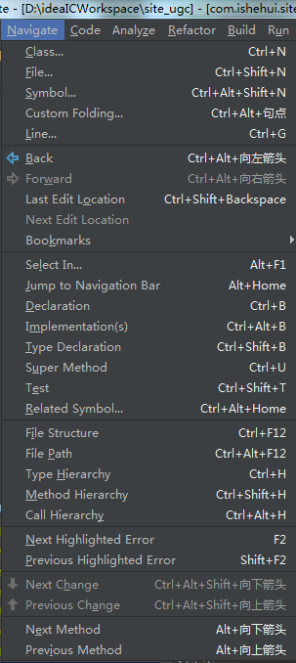
 | 英文 | 中文 | 快捷键 | 用途
 | Navigate | 导航
 | Class... | 查找类 | Ctrl+n
 | File... | 查找文件 | Ctrl+Shift+n
 | Symbol... | 查找符合 | Ctrl+Alt+Shift+n
 | Custom Folding... | 自定义折叠 | Ctrl+Alt+句号
 | Line... | 定位行 | Ctrl+g

 | Back | 返回 | Ctrl+Alt+left
 | Forward | 前进 | Ctrl+Alt+right
 | Last Edit Location | 上次编辑地方 | Ctrl+Shift+Backspace
 | Next Edit Loaction | 下次编辑地方
 | Bookmarks | 标签

 | Select In... | 选择要进入的标签 | Alt+F1
 | Jump to Navigation Bar | 跳转到导航条 | Alt+Home
 | Declaration | 跳转到实现 | Ctrl+b
 | Implementations | 实现 | Ctrl+Alt+句号
 | Type Declaration | 实现类型 | Ctrl+Shift+b
 | Super Method | 父类 | Ctrl+u
 | Test | 测试类 | Ctrl+Shift+t
 | Related Symbol | 相关符号 | Ctrl+Alt+Home

 | File Structure | 文件结构 | Ctrl+F12
 | File Path | 文件路径 | Ctrl+Alt+F12
 | Type Hierarchy | 类型层次结构 | Ctrl+h
 | Method Hierarchy | 方法层次结构 | Ctrl+Shift+h
 | Call Hierarchy | 调用层次结构 | Ctrl+Alt+h

 | Next Highlighted Error | 下一个高亮错误 | F2
 | Previous Highlighted Error | 前一个高亮错误 | Shift+F2

 | Next Change | 下一个改变的地方 | Ctrl+Alt+Shift+down
 | Previous Change | 上一个改变的地方 | Ctrl+Alt+Shift+up
 | Next Methond | 后一个方法 | Alt+down
 | Previous Method | 前一个方法 | Alt+up

book marks
 |  |  | Toggle Bookmark | 添加/删除书签 | F11
 |  |  | Toggle Bookmark with Mnemonic | 通过记忆切换标书签 | Ctrl+F11
 |  |  | Show Bookmarks | 展示书签 | Shift+F11
 |  |  | Next Bookmark | 下一个书签 | Ctrl+Alt+F11(自定义)
 |  |  | Previous Bookmark | 前一个书签 | Ctrl+Alt+Shift+F11(自定义)

Code
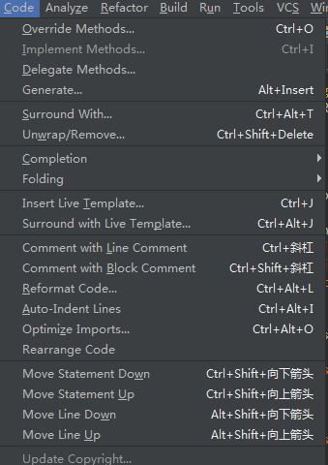
 |  | 英文 | 中文 | 快捷键 | 用途
 |  | code | 编码 | Ctrl + o
 |  | Override Methods.. | 重写方法 | Ctrl + I
 |  | Implement Methods... | 继承方法
 |  | Delegate Methods... | 代替方法
 |  | Generate... | 产生 | Alt+Insert
 |  | Surround With... | 包围 | Ctrl+Alt+t
 |  | Unwrap/Remove... | 打开/移除 | Ctrl+Shift+Delete

 |  | Completion | 完成
 |  | Folding | 折叠

 |  | Insert Live Template... | 插入活动模板 | Ctrl+j
 |  | Surround With Live Template... | 包围活动模板 | Ctrl+Alt+j

 |  | Comment with Line Comment | 行注释 | Ctrl+/
 |  | Comment with Block Comment | 块注释 | Ctrl+Shift+/
 |  | Reformat Code... | 重新格式化代码 | Ctrl+Alt+l
 |  | Auto-Indent Lines | 自动换行 | Ctrl+Alt+i
 |  | Optimize Imports... | 优化导入 | Ctrl+Alt+o
 |  | Rearrange Code | 重排代码

 |  | Move Statement Down | 移动声明到下面 | Ctrl+Shift+down
 |  | Move Statement Up | 移动声明到上面 | Ctrl+Shift+up
 |  | Move Line Down | 行下移 | Alt+Shift+down
 |  | Move Line Up | 行上移 | Alt+Shift+up

 |  | Update Copyright... | 更新版权

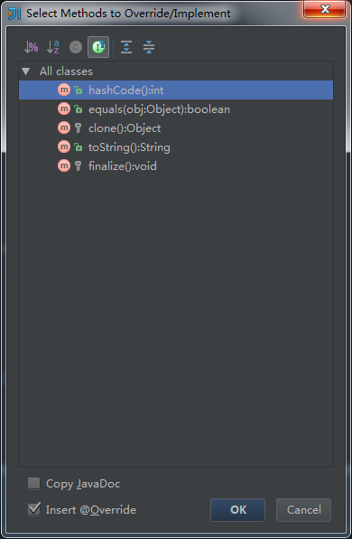
Override Methods..

 |  |  | 选择方法来重写

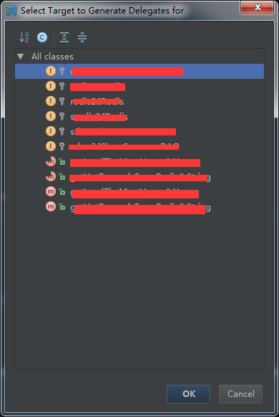
Delegate Methods...

 |  |  | 选择目标方法来替代

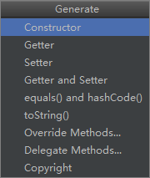
Generate...

 | 自动生成相应方法

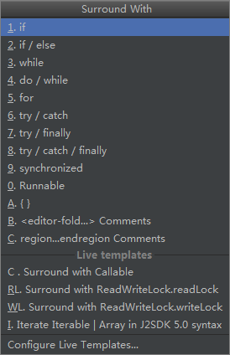
Surround With...

 |  | 选中部分包围扩充方法

Completion...
 |  |  |  | Basic | 基础 | Ctrl+空格
 |  |  |  | SmartType | 聪明类型 | Ctrl+Shift+空格
 |  |  |  | Cyclic Expand Word | 循环扩展词 | Alt+斜杠
 |  |  |  | Cylic Expand Word(Backward) | 循环扩展词 | Alt+Shift+斜杠

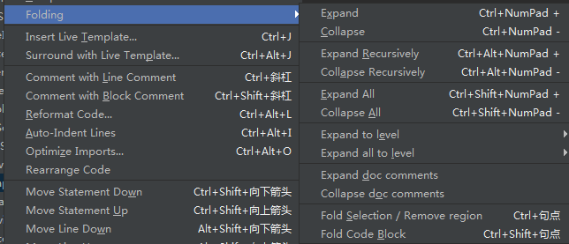
Folding...
 |  |  |  | Expand | 扩大选择区 | Ctrl+NumPad+
 |  |  |  | Collapse | 缩小选择区 | Ctrl+NumPad-
 |  |  |  | Expand Recursively | 递归扩大 | Ctrl+Alt+NumPad+
 |  |  |  | Collapse Recursively | 递归缩小 | Ctrl+Alt+NumPad-

 |  |  |  | Expand All | 展开所有 | Ctrl+Shift+NumPad+
 |  |  |  | Collapse All | 缩小所有 | Ctrl+Shift+NumPad-

 |  |  |  | Expand to level | 展开级别
 |  |  |  | Expand all to level | 展开所有级别

 |  |  |  | Expand doc comments | 展开文档
 |  |  |  | Collapse doc comments | 缩小文档

 |  |  |  | Fold Selection/Remove region | 折叠选择/移除区域 | Ctrl+句点
 |  |  |  | Fold Code Block | 折叠代码块 | Ctrl+Shift+句点

Insert Live Temple...

 |  |  | 选择模板来填写

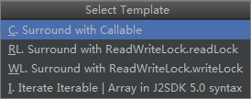
Surround With Live Template...

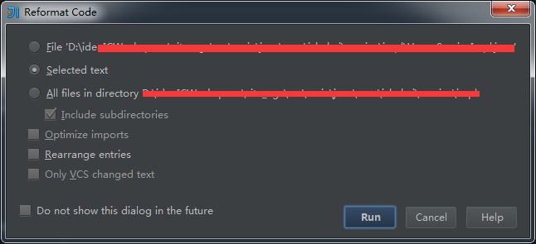
Reformat Code...

 |  |  |  | 选择格式化

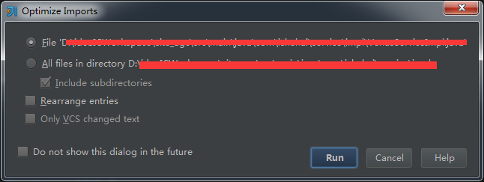
Optimize Imports...

 |  |  |  | 选择优化导入

Analyze
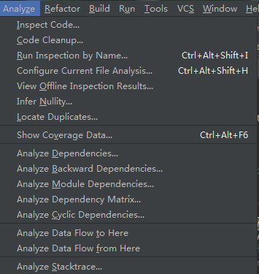
 | 英文 | 中文 | 快捷键 | 用途
 | Analyze | 分析
 | Inspect Code... | 检查代码
 | Code Cleanup... | 代码清理
 | Run Inspection by Name... | 通过名字运行检查代码 | Ctrl+Alt+Shift+I
 | Configure Current File Analysis... | 配置当前文件分析 | Ctrl+Alt+Shift+h
 | View Offline Inspection Results... | 查看离线检查结果
 | Infer Nullity... | 推断无效
 | Locate Duplicates... | 重复查找

 | Show Coverage Data... | 展示重复数据 | Ctrl+Alt+F6

 | Analyze Dependencies | 分析依赖性
 | Analyze Backward Dependencies... | 分析背后依赖
 | Analyze Module Dependencies... | 分析模块依赖
 | Analyze Dependency Matrix... | 分析依赖矩阵
 | Analyze Cyclic Dependencies... | 分析循环依赖

 | Analyze Data Flow to Here | 从这里分析数据
 | Analyze Data Flow From Here | 分析数据到这里

 | Analyze Stacktrace... | 分析堆栈

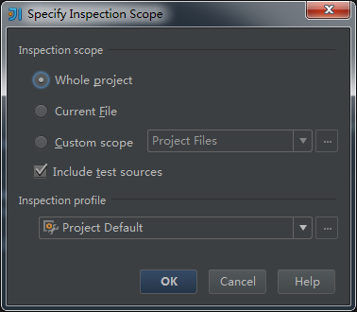
Inspect Code...

 | 指定选择检查的区域

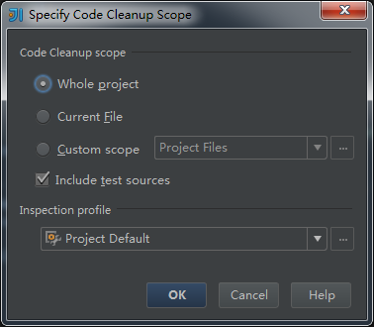
Code Cleanup...

 | 选择指定清理的区域

Run Inspection by Name...

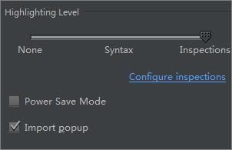
Configure Current File Analysis...

 | 配置当前高亮级别

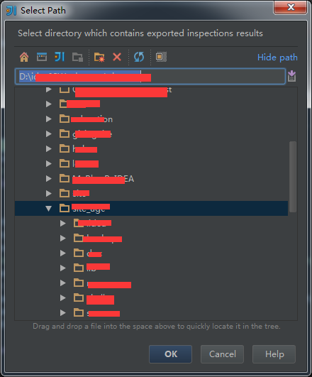
View Offline Inspection Results...

 | 选择路径来查看分析结果

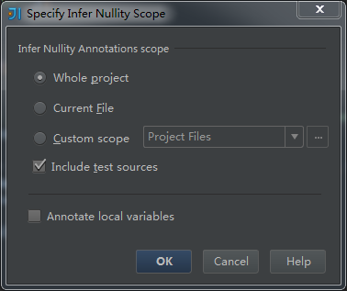
Infer Nullity...

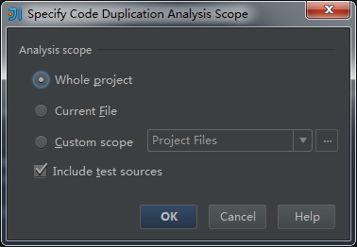
Locate Duplicates...

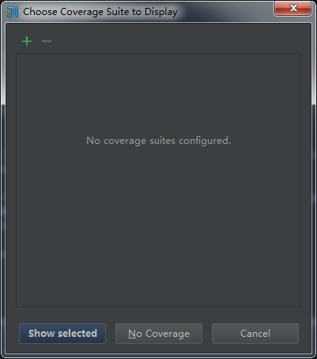
Show Coverage Data...

Analyze Dependencies
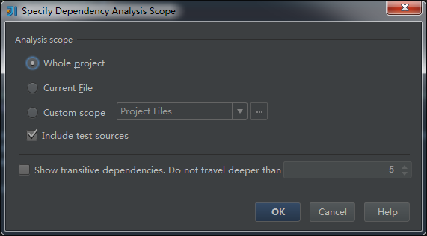

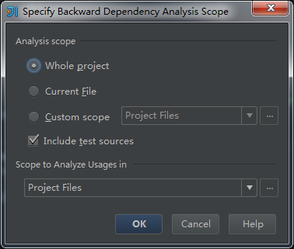
Analyze Backward Dependencies...

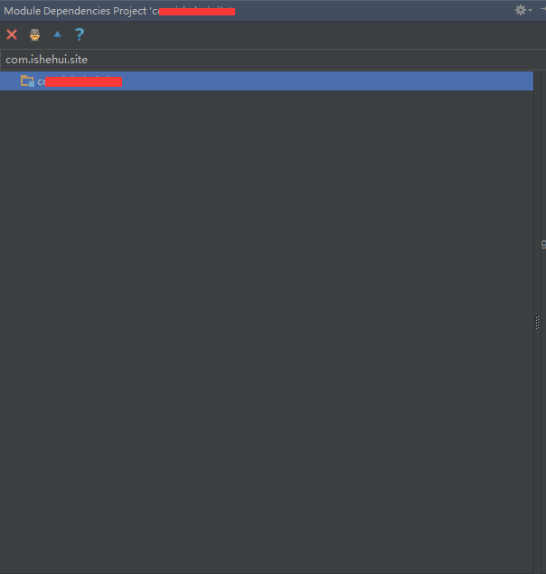
Analyze Module Dependencies...

Analyze Dependency Matrix...
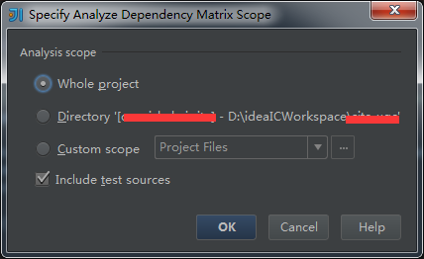

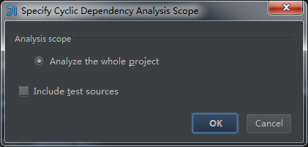
Analyze Cyclic Dependencies...

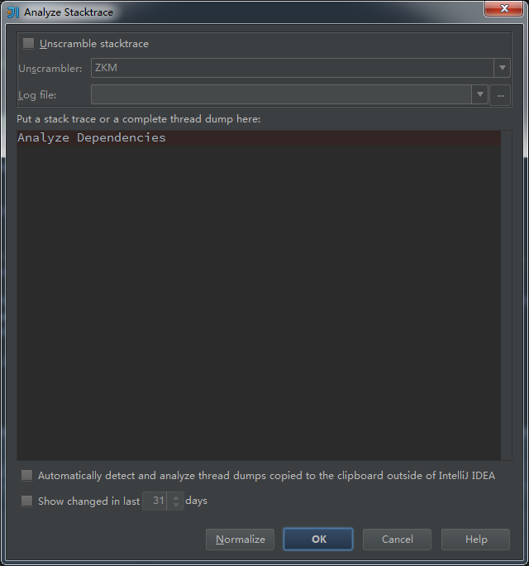
Analyze Stacktrace...

Refactor
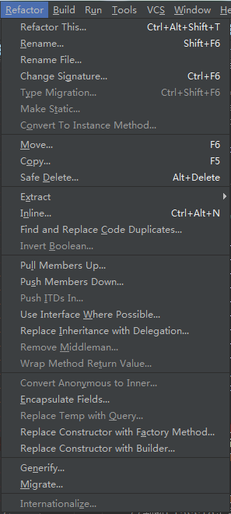
英文 | 中文 | 快捷键 | 用途
Refactor | 重构
Refactor This... |  | Ctrl+Alt+Shift+t |  | F6主要用于重构，重命名
Rename... |  | Shift+F6
Rename File
Changes Signature... |  | Ctrl+F6
Type Migration... |  | Ctrl+Shift+F6
Make Static...
Convert To Instance Method...

Move... |  | F6
Copy... |  | F5
Safe Delete... |  | Alt+Delete

Extract
Inline... |  | Ctrl+Alt+n
Find and Replace Code Duplicates...
Invert Boolean...

Pull Members Up...
Push Members Down...
Push ITDs in...
Use Interface Where Possible...
Replace Inheritance with Delegation...

Remove Middleman...
Wrap Method Return Value...

Convert Anonymous to Inner...
Encapsulate Fields...
Replace Temp with Query...
Replace Constructor with Factory Method...
Replace Constructor with Builder...

Generify...
Migrate...

Internationalize...

Build
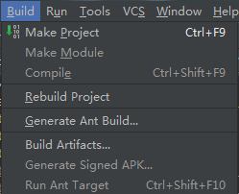
 | 英文 | 中文 | 快捷键 | 用途
 | Build | 构建
 | Make Project | 编译工程 | Ctrl+F9
 | Make Module | 编译项目
 | Complile | 编译
 | Rebuild Project | 重新构建工程

 | Generate Ant Build... | 调用ant构建
 | Build Artifacts... | 构建骨架
 | Generate Signed APK... | 调用符号构建

 | Run Ant Target | 运行ant目标 | Ctrl+Shift+F10


Generate Ant Build...

 |  |  |  |  | 调用ant编译构建

Build Artifacts...

 | 选择要构建的包

Run

 | 英文 | 中文 | 快捷键 | 用途
 | Run | 运行 | Shift+F10
 | Run Tomcat | 运行tomcat | Shift+F9
 | Debug Tomcat | 调试tomcat
 | Run Tomcat with Coverage | 覆盖运行tomcat
 | Run with Jrebel tomcat | JRebel运行tomcat
 | Debug with Jrebel tomcat | Jrebel调试tomcat
 | Jrebel Remoting | 远程部署

 | Run | 运行 | Alt+Shift+F10
 | Debug | 调试 | Alt+Shift+F9
 | Edit Configurations... | 编辑配置
 | Stop | 停止 | Ctrl+F2

 | Reload Changed Classes | 重新加载改变的类
 | Step Over | 跳过 | F8
 | Force Step Over | 强制跳过
 | Step Into | 跳入 | F7
 | Force Step Into | 强制跳入
 | Smart step Into | 智能进入
 | Step Out | 跳出
 | Run to Cursor | 调到光标处
 | Force Run to Cursor | 强制跳转到光标处
 | Drop Frame | 落架
 | Pause Program | 暂停

 | Resume Program | 运行工程到下一断点 | F9

 | Evaluate Expression... | 表达式 | Alt+F8
 | Quick Evaluate Expression | 快速表达式 | Ctrl+Alt+F8
 | Show Execution Point | 显示执行点 | Alt+F10

 | Toggle Line Breakpoint | 切换行断点
 | Toggle Method Breakpoint | 切换方法断点
 | Toggle Temporary Line Breakpoint | 切换暂时的行断点
 | Toggle Breakpoint Enabled | 切换断点

 | View Breakpoint... | 查看断点 | Ctrl+Shift+F8

 | Export Threads... | 导出
 | Get thread dump | 取得线程存储


Edit Configurations...

 |  |  |  |  | 配置运行容器

Tools

 | 英文 | 中文 | 快捷键 | 用途
 | Tools
 | Tasks & Contexts
 | New Scratch File...
 | Save File as Template...
 | Generate JavaDoc...
 | Save Project as Template...
 | Manage Project Templates...

 | Capture Memory Snapshot

 | Grooy Console...
 | Jrebel on external Servers
 | Deployment
 | Test RESTful Web Service
 | WebService
 | JAXB

 | Run Spring Roo Console...
 | Start SSH session...

Tasks & Contexts



switch Task...

open Task...



Save File as Template


Generate JavaDoc...


Save Project as Template


Manage Project Templates


Jrebel extends Servers


Start SSH session...

VCS

 | 英文 | 中文 | 快捷键 | 用途
 | VCS

Local History

checkout from version control


import into version control

Browse VCS Repository

Window

 | 英文 | 中文 | 快捷键 | 用途
 | window

Active tool Window



Edit tabs

Background Tasks

Help


 | 英文 | 中文 | 快捷键 | 用途
 | Help | 帮助
 | Find Action... | 查找操作 | Ctrl+Alt+A
 | Help Topics | 帮助首页
 | Tip of the Day | 今日标签
 | Productivity Guide | 使用频率汇总

 | Contact Support Team | 联系支持
 | Submit Feedback | 提交反馈
 | Configure Debug Log Settings | 配置调试log
 | show Log in Explorer | 查看日志

 | Online Decoumentation | 在线文档
 | What New in IntellijIDEA | 有何更新
 | Show Licenses... | 显示licence
 | Default Keymap Reference | 打开默认快捷键参考
 | JetBrains TV | TV推广

 | Register... | 注册
 | Check for Update... | 检查更新
 | About | 关于

 | JRebel Activation | JRebel激活


Tip of the Day


Productivity Guide


Configure Debug Log Settings


Show Licenses...


Register...

About

